1 3つの崩壊形
1 全体崩壊形・部分崩壊形・局部崩壊形

■ 図 1 3 つの崩壊形
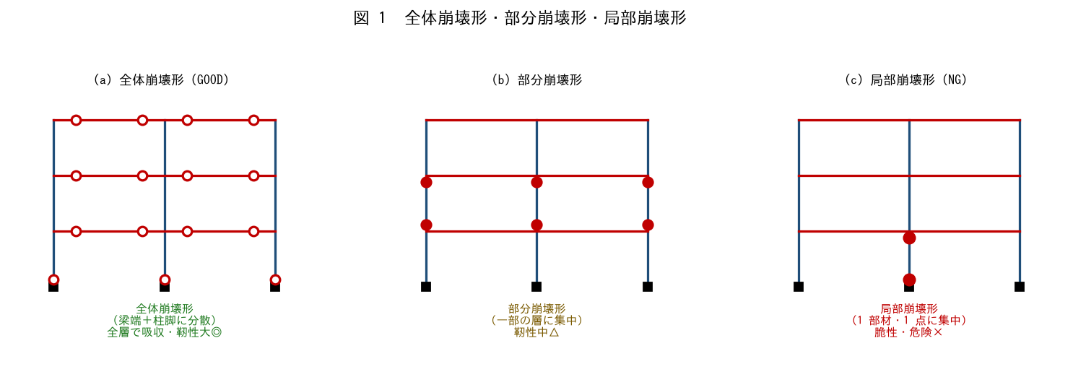

■ 問題 1 3 形式の対比
崩壊形 | ヒンジの分布（記入） | 靭性（記入） | 評価（記入）
全体崩壊形
部分崩壊形
局部崩壊形

■ 問題 2 なぜ全体崩壊形が良いか
全体崩壊形（ヒンジが全層の梁端に分散）が最も望ましい理由を、エネルギー吸収と変形集中の観点から述べよ。局部崩壊形がなぜ危険かも対比せよ。

■ 問題 3 設計での誘導
設計で全体崩壊形に『誘導』する方法を述べよ（強柱弱梁で梁を先に降伏させる／柱・壁のせん断破壊を防ぐ＝保証設計）。

2 ラーメンの崩壊形
2 ラーメン架構の崩壊形

■ 図 2 強柱弱梁 vs 弱柱強梁
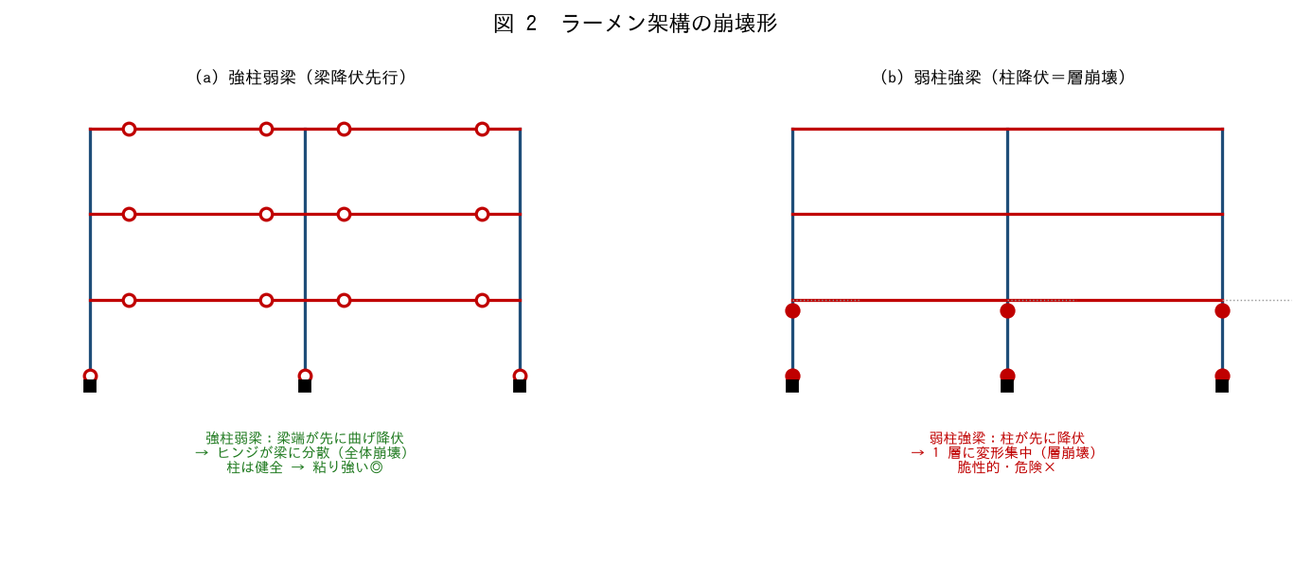

■ 問題 1 破壊状況の説明
型 | 先に降伏する部材（記入） | 崩壊形（記入） | 破壊状況（記入）
強柱弱梁
弱柱強梁

■ 問題 2 柱梁耐力比
強柱弱梁を実現するには、接合部で『柱の曲げ耐力の和 ＞ 梁の曲げ耐力の和』（柱梁耐力比 > 1）とする。なぜ梁を先に降伏させたいのか（梁ヒンジは全体崩壊、柱ヒンジは層崩壊）を述べよ。

■ 問題 3 層崩壊の危険
弱柱強梁で 1 層の柱頭・柱脚が降伏すると、その層だけが大きく変形（層崩壊）する。ピロティ層（1 階）で起こりやすい理由と、阪神大震災での被害例に触れよ。

3 耐震壁の崩壊形
3 耐震壁架構の崩壊形

■ 図 3 曲げ降伏型 vs せん断破壊型
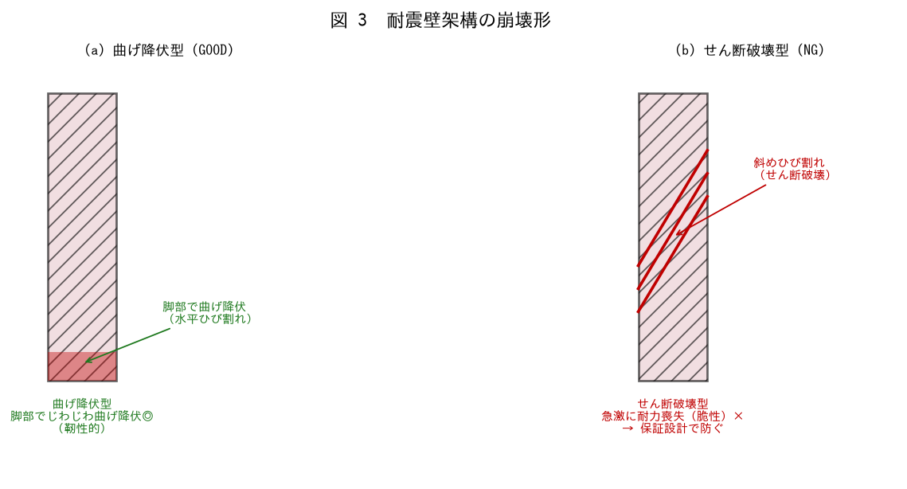

■ 問題 1 破壊状況の説明
型 | ひび割れの向き（記入） | 靭性（記入） | 評価（記入）
曲げ降伏型
せん断破壊型

■ 問題 2 曲げ降伏型に誘導
耐震壁を曲げ降伏型（脚部で曲げ降伏）に誘導するには、せん断破壊を先に起こさないことが必要。そのための設計（せん断補強・保証設計）を述べよ。

■ 問題 3 連層耐震壁の基礎
連層耐震壁は脚部で大きな曲げ・転倒モーメントを受ける。脚部の曲げ降伏を確実にするには基礎（杭の引抜き等）も耐えられる必要があることを述べよ（No.耐震壁架構教材参照）。

5 支点状態
5 崩壊形確認時の架構モデル支点状態

■ 図 5 増分解析のモデル
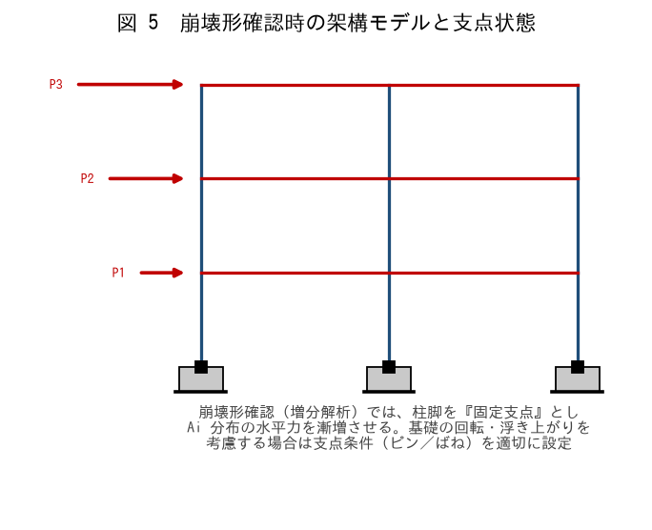

■ 問題 1 増分解析（穴埋め）
崩壊形は、Ai 分布の水平力を【 ① 】に増やす（荷重増分法／増分解析）ことで確認する。部材が順に【 ② 】し、崩壊メカニズムが形成された時の水平力が【 ③ 】。柱脚は通常【 ④ 】支点とする。

■ 問題 2 支点条件の設定
柱脚を『固定』とするか『ピン』『回転ばね』とするかで崩壊形・保有耐力が変わる。(1) 基礎が堅固（べた基礎・堅固な基礎梁）なら固定。(2) 杭基礎で回転・浮き上がりがある場合は回転ばね等で考慮する理由を述べよ。

■ 問題 3 基礎の影響
連層耐震壁の脚部が曲げ降伏する前に、基礎（杭）が引抜けて浮き上がると、壁の曲げ降伏メカニズムが成立しない。支点条件と基礎の耐力を整合させる必要があることを述べよ。

■ 問題 4 モデル化の注意
崩壊形確認のモデル化で注意する点を 3 つ挙げよ（支点条件／剛域・剛性の設定（No.架構モデル教材）／部材の復元力特性（曲げ・せん断））。

